Sheet1
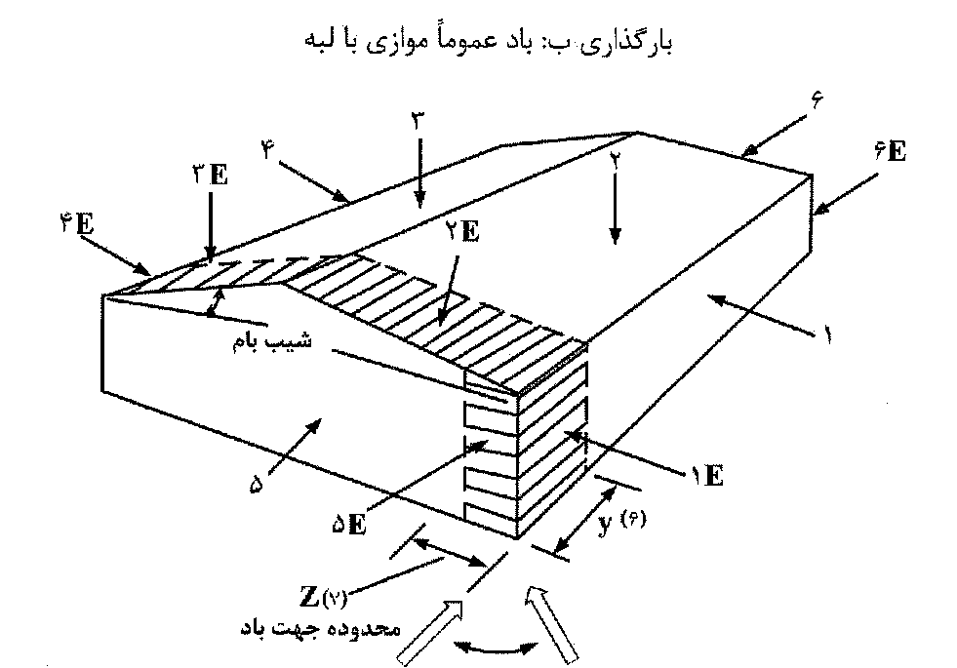
www.hoseinzadeh.net |  |  | وبسایت:
https://telegram.me/hoseinzadehasl |  |  | کانال:

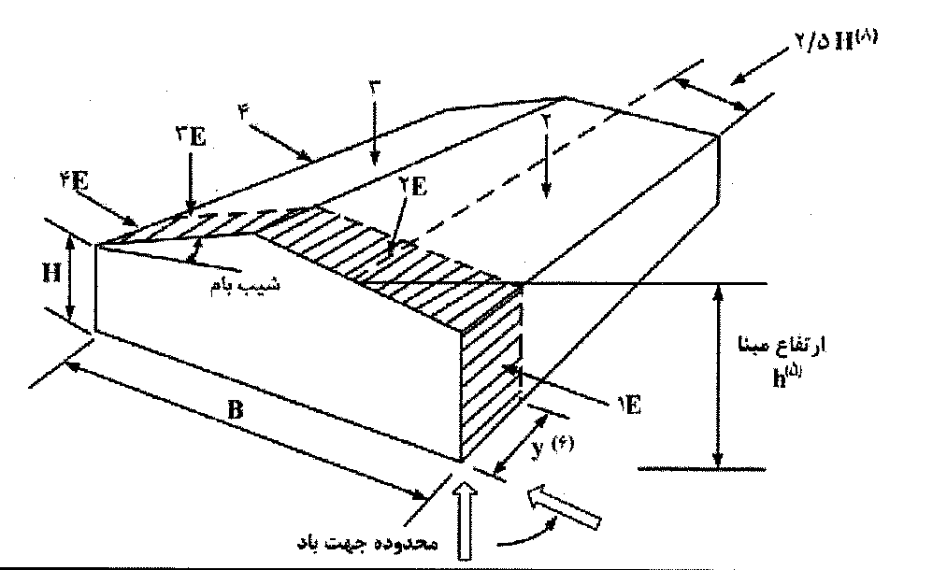
فشار مبنای باد | 0.741 | kPa
ضریب اهمیت | 1.15 | جدول 6-1-2
ارتفاع متوسط بام (کمتر از 6m نباشد) | 8 | m
ارتفاع بازشو از سطح زمین | 8 | m
عرض سوله (کمترین بعد افقی در پلان) | 20 | m
نوع زمین | باز | بند 6-10-6-1
Ce | 0.95635249979
Cgi | 2 | بند 6-10-6-4
(گروه 1، 2، یا 3) Cpi | 2 | 6-10-9-6
Cpi (positive) | 0.3
Cpi (Negative) | -0.45
شیب بام | 11.309932474 | درجه
(فاصله قابها) y | 7 | صفحه 87 مبحث ششم (m)
z | 2 | صفحه 87 مبحث ششم (m)
 | 1 | 1E | 2 | 2E | 3 | 3E | 4 | 4E | 5 | 5E | 6 | 6E
CgCp-شکل الف | 0.85516554123 | 1.2972317577 | -1.3 | -2 | -0.78413243299 | -0.72066216493 | -0.65516554123 | -0.96826486597 |  |  |  |  | 0.75 | 1.15 | -1.3 | -2 | -0.7 | -0.3 | -0.55 | -0.8
P=I*q*Ce*CgCp (kPa) | 0.69692210299 | 1.0571865225 | -1.0594425175 | -1.6299115654 | -0.63903326066 | -0.58730779868 | -0.53393094645 | -0.78909305171 |  |  |  |  | 1 | 1.5 | -1.3 | -2 | -0.9 | -1.3 | -0.8 | -1.2
Pi (kPa) | 0.48897346962 | 0.48897346962 | -0.73346020443 | -0.73346020443 | -0.73346020443 | -0.73346020443 | -0.73346020443 | -0.73346020443 |  |  |  |  | 1.05 | 1.3 | 0.4 | 0.5 | -0.8 | -1 | -0.7 | -0.9
P+Pi (kPa) | 1.1858955726 | 1.5461599921 | -1.7929027219 | -2.3633717698 | -1.3724934651 | -1.3207680031 | -1.2673911509 | -1.5225532561 |  |  |  |  | 1.05 | 1.3 | 1.05 | 1.3 | -0.7 | -0.9 | -0.7 | -0.9

CgCp-شکل ب | -0.85 | -0.9 | -1.3 | -2 | -0.7 | -1 | -0.85 | -0.9 | 0.75 | 1.15 | -0.55 | -0.8
P=I*q*Ce*CgCp (kPa) | -0.69271241529 | -0.73346020443 | -1.0594425175 | -1.6299115654 | -0.57046904789 | -0.8149557827 | -0.69271241529 | -0.73346020443 | 0.61121683702 | 0.9371991501 | -0.44822568048 | -0.65196462616
Pi (kPa) | -0.73346020443 | -0.73346020443 | -0.73346020443 | -0.73346020443 | -0.73346020443 | -0.73346020443 | -0.73346020443 | -0.73346020443 | 0.48897346962 | 0.48897346962 | -0.73346020443 | -0.73346020443
P+Pi (kPa) | -1.4261726197 | -1.4669204089 | -1.7929027219 | -2.3633717698 | -1.3039292523 | -1.5484159871 | -1.4261726197 | -1.4669204089 | 1.1001903066 | 1.4261726197 | -1.1816858849 | -1.3854248306

